Feuil1
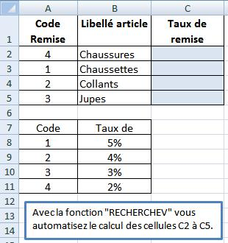
Code Remise | Libellé article | Taux de remise
4 | Chaussures
1 | Chaussettes
2 | Collants
3 | Jupes

Code | Taux de
1 | 5%
2 | 4%
3 | 3%
4 | 2%

